상품제안서
유니콘 무전원 USB3.0 4포트 허브 RH-4500 | 상품코드: S21351

 |  |  |  |  |  |  | 02-713-8555 | www.synergygift.co.kr
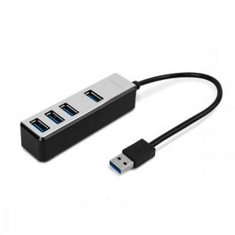

【상세/제작정보】

【인쇄/포장옵션】 | 레이저 / 포장지포장

【공급단가】 | 수량 | 100~ | 300~ | 500~ | 1,000~ | 3,000~
*VAT별도 | 단가 | 12,880원 | 12,400원 | 11,930원 | 11,450원 | 11,160원

【상품 URL】 | https://www.synergygift.co.kr:443/src/goods_detail.php?gdno=21351

